Инструкция
На листе "По марке (автоматом)" заполняй по кому нужно парсить автоматически (сейчас каждый день в 10:00)
На листе "По марке (по запросу)" заполняй по кому нужно парсить один раз
Наш клиент - имя нашего клиента, его сравниваем с конкурентами. Можно в свободной форме, например "Авилон Премиум (Audi)" чтобы было понятней.
Имя клиента на авто.ру - должно быть таким же как в объявлении на авто.ру. По этому имени будут производиться расчёты
Марка - марка, по которой парсить
Ссылка - ссылка на авто.ру с объявлениями. Можно вставлять как на уровне марки, так и с какими-нибудь фильтрами. На скрине пример как должны выглядеть объявления
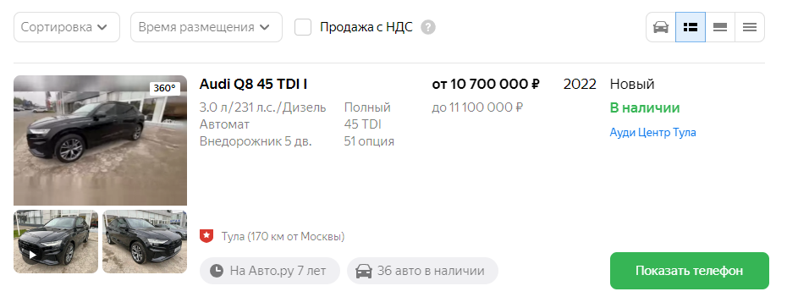

Сайт - авто.ру либо авито
Регион - по какому региону парсить. Но желательно чтобы регион сразу в ссылке был, так быстрее. Если на авто.ру нужно поменять радиус то добавляй к ссылке &geo_radius=100 - вместо 100 нужный радиус
Активно - пиши "да" если по этой строке нужно парсить, либо оставляй пустым если пока не нужно
Почты клиентов - кому отправлять файл с результатом. Если нужно несколько, то разделяй запятой с пробелом

Пример:
Наш клиент | Имя клиента на авто.ру | Марка | Ссылка | Сайт | Регион | Активно | Почты клиентов
АВИЛОН Премиум (Audi) | АВИЛОН Премиум | Audi | https://auto.ru/moskva/cars/audi/new/?output_type=list | авто.ру | Москва | да | evgen0nlin3@gmail.com

Дальше для запуска один раз используй файл run_once.bat
Это запустит браузер хром - в нём будет сбор объявлений.
Капча должна сама решиться, но если спустя 2 минуты не решит, то пройди вручную
Когда браузер закроется, значит парсер закончил
Результаты в папке results
На почты придёт через несколько минут после сбора - это от яндекса зависит.

